Лист1
№ | Дата выявления | Владелец конструкции / Собственник обьекта недвижимого им-ва / Лицо, управомоченное собственниками | Район города | Адрес размещения | Тип конструкции | Содержание | Фото конструкции
1 | 2023-09-05 | ул.Б.Покровская, д.25 | Нижегородский | ул.Б.Покровская, д.25 | Консольная конструкция | Мориарти музыкальный бар | 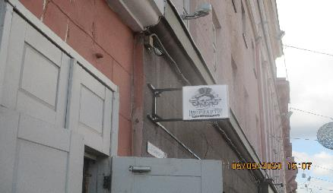
2 | 2023-09-05 | ул.Б.Покровская, д.25 | Нижегородский | ул.Б.Покровская, д.25 | Не установленный Правилами тип | Мориарти музыкальный бар | 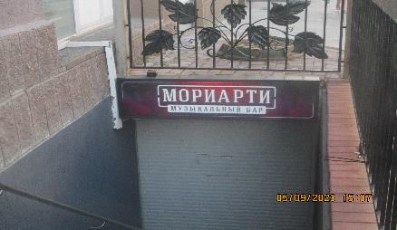
3 | 2023-09-05 | ул.Б.Покровская, д.24/22 | Нижегородский | ул.Б.Покровская, д.24/22 | Не установленный Правилами тип | 4:20 SHOP | 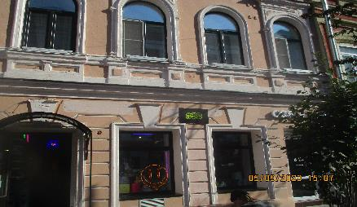
4 | 2023-09-05 | ул.Б.Покровская, д.20 | Нижегородский | ул.Б.Покровская, д.20 | Конструкция в витрине | VR атракционны, экшен адреналин эмоции тут | 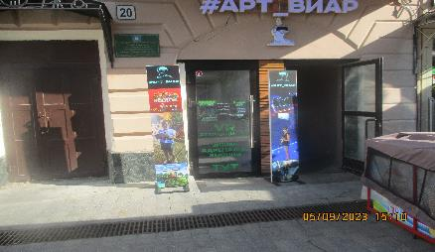
5 | 2023-09-05 | ул.Б.Покровская, д.20 | Нижегородский | ул.Б.Покровская, д.20 | Не установленный Правилами тип | Арт_Виар
6 | 2023-09-05 | ул.Б.Покровская, д.20 | Нижегородский | ул.Б.Покровская, д.20 | Не установленный Правилами тип | Арт_Виар
7 | 2023-09-05 | ул.Б.Покровская, д.21/5 | Нижегородский | ул.Б.Покровская, д.21/5 | Не установленный Правилами тип | Ministry Breakfast | 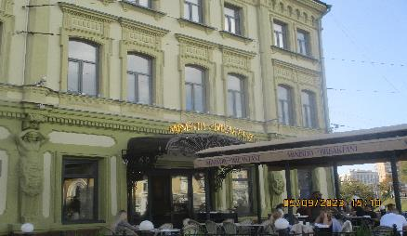
8 | 2023-09-05 | ул.Б.Покровская, д.21/5 | Нижегородский | ул.Б.Покровская, д.21/5 | Маркиза | Ministry Breakfast | 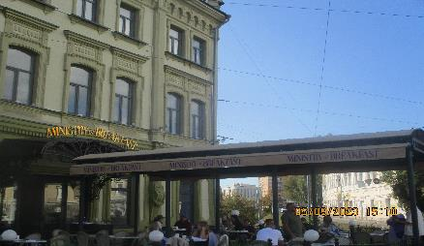
9 | 2023-09-05 | ул.Б.Покровская, д.21/5 | Нижегородский | ул.Б.Покровская, д.21/5 | Маркиза | Ministry Breakfast | 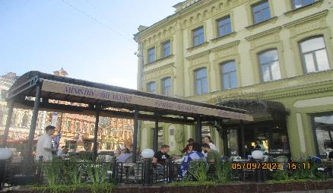
10 | 2023-09-05 | ул.Б.Покровская, д.21/5 | Нижегородский | ул.Б.Покровская, д.21/5 | Консольная конструкция | Virus | 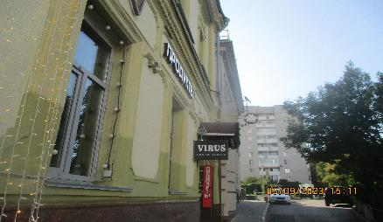
11 | 2023-09-05 | ул.Б.Покровская, д.21/5 | Нижегородский | ул.Б.Покровская, д.21/5 | Консольная конструкция | Продукты
12 | 2023-09-05 | ул.Б.Покровская, д.21/5 | Нижегородский | ул.Б.Покровская, д.21/5 | Не установленный Правилами тип | Продукты | 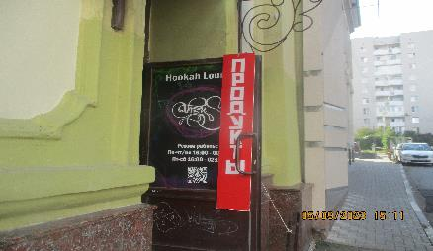
13 | 2023-09-05 | ул.Б.Покровская, д.21/5 | Нижегородский | ул.Б.Покровская, д.21/5 | Конструкция в витрине | HOOKAH
14 | 2023-09-05 | ул.Б.Покровская, д.14 | Нижегородский | ул.Б.Покровская, д.14 | Настенная конструкция | Смокбис | 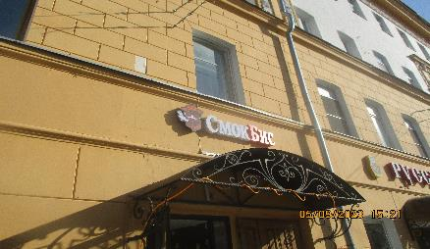
15 | 2023-09-05 | ул.Б.Покровская, д.14 | Нижегородский | ул.Б.Покровская, д.14 | Настенная конструкция | Логотип
16 | 2023-09-05 | ул.Б.Покровская, д.14 | Нижегородский | ул.Б.Покровская, д.14 | Не установленный Правилами тип | Нотариус | 